CeldaRobotizada
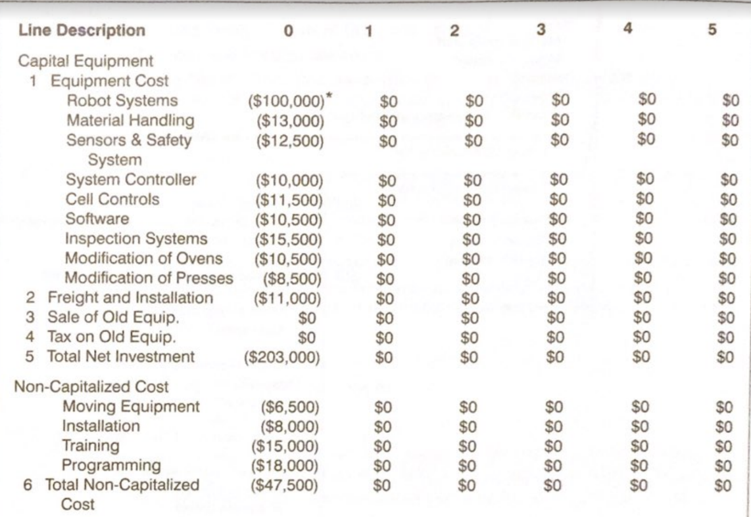
v
 | Costos capitalizados
 | Equipos | Referencia | Costo | Costo
 | Robots
 | Manejo de material
 | Sensores
 | Controladores
 | Control de la celda
 | Software (RobotStudio)
 | Software de inspección
 | Modificación de otros sistemas
 | Transporte e instalación
 | Total

 | Costos no capitalizados
 | Equipos | Referencia | Costo | Costo
 | Equipos de movimiento/manipulación
 | Instalación
 | Entrenamientos
 | Programación |  |  | $400,000,000
 | Total | $400,000,000

 | Total inversión inicial | $400,000,000

 | Costos operativos
 | Equipos | Referencia | Costo | Costo
 | Consumo energético
 | Mantenimiento
 | Programación
 | Seguro |  |  |  | 150
 | Software (Licencias)
 | Depreciación |  |  | $4,000,000
 | Total | $4,000,000

Ingresos
Precio m^2 | $90,000 | Precio m^2 | $120,000

Producto 1 - Baldosa no personalizada |  | Producto 2 - Baldosa personalizada
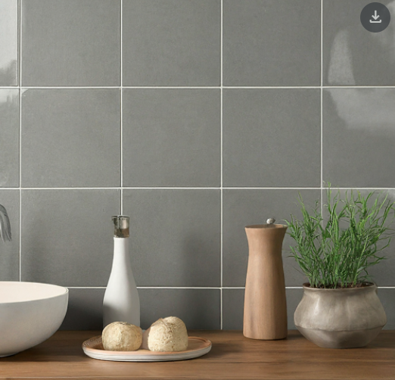 |  | 

Tamaño lote (m^2) | 1.80 | Tamaño lote (m^2) | 1.44
Precio de un lote | $162,000 | Precio de un lote | $172,800
Lotes vendidos al mes | 500 | Lotes vendidos al mes | 200
Total ganancia mensual | $81,000,000 | Total ganancia mensual | $34,560,000

Evaluacion
 | Inversión inicial |  |  | Costos de nómina |  |  | Costos operativos |  |  | Ventas
 | Concepto | Costo |  | Concepto | Costo |  | Concepto | Costo |  | Concepto | Costo
 | Celda robotizada | $400,000,000 |  | Celda robotizada | $0 |  | Celda robotizada | $4,000,000 |  | Producto 1 | $81,000,000
 | Comunicaciones | $60,000,000 |  | Comunicaciones | $0 |  | Comunicaciones | $3,000,000 |  | Producto 2 | $34,560,000
 | SCADA | $110,000,000 |  | SCADA | $0 |  | SCADA | $3,000,000 |  | Producto 3 | $0
 | Total | $570,000,000 |  | Total | $0 |  | Total | $10,000,000 |  | Total | $115,560,000

MES | 0 | 1 | 2 | 3 | 4 | 5 | 6 | 7 | 8 | 9 | 10 | 11 | 12
INGRESOS
Ventas |  | $115,560,000 | $115,560,000 | $115,560,000 | $115,560,000 | $115,560,000 | $115,560,000 | $115,560,000 | $115,560,000 | $115,560,000 | $115,560,000 | $115,560,000 | $115,560,000
TOTAL INGRESOS |  | $115,560,000 | $115,560,000 | $115,560,000 | $115,560,000 | $115,560,000 | $115,560,000 | $115,560,000 | $115,560,000 | $115,560,000 | $115,560,000 | $115,560,000 | $115,560,000
EGRESOS
Inversión | $570,000,000 | - | - | - | - | - | - | - | - | - | - | - | -
Costos operativos | - | $10,000,000 | $10,000,000 | $10,000,000 | $10,000,000 | $10,000,000 | $10,000,000 | $10,000,000 | $10,000,000 | $10,000,000 | $10,000,000 | $10,000,000 | $10,000,000
Costos de nómina | - | $0 | $0 | $0 | $0 | $0 | $0 | $0 | $0 | $0 | $0 | $0 | $0
TOTAL EGRESOS | $570,000,000 | $10,000,000 | $10,000,000 | $10,000,000 | $10,000,000 | $10,000,000 | $10,000,000 | $10,000,000 | $10,000,000 | $10,000,000 | $10,000,000 | $10,000,000 | $10,000,000
TOTAL
Flujo de caja | - $570,000,000 | $105,560,000 | $105,560,000 | $105,560,000 | $105,560,000 | $105,560,000 | $105,560,000 | $105,560,000 | $105,560,000 | $105,560,000 | $105,560,000 | $105,560,000 | $105,560,000
Valor presente | - $570,000,000 | $100,533,333 | $95,746,032 | $91,186,697 | $86,844,473 | $82,709,022 | $78,770,497 | $75,019,521 | $71,447,163 | $68,044,917 | $64,804,683 | $61,718,746 | $58,779,758
Valor presente acumulado | - $570,000,000 | - $469,466,667 | - $373,720,635 | - $282,533,938 | - $195,689,465 | - $112,980,443 | - $34,209,945 | $40,809,576 | $112,256,739 | $180,301,656 | $245,106,339 | $306,825,085 | $365,604,843

Valor presente acumulado
Evaluación
Costo de oportunidad | 5%
VP | $935,604,843
Inversión inicial | $570,000,000
VPN | $365,604,843
TIR | 15%
Payback | 7

ESTADO DE PERDIDAS Y GANANCIAS
Ventas | $1,386,720,000
Costos | $120,000,000
Utilidad bruta | $1,266,720,000
Gasto financiero | $0
Utilidad antes de impuestos | $1,266,720,000
Impuestos | $240,676,800
Utilidad neta | $1,026,043,200

